상품제안서
원단 체크 돗자리 (대) | 상품코드: F25848

 |  |  |  |  |  |  | 02-412-0044 | www.easy1.co.kr
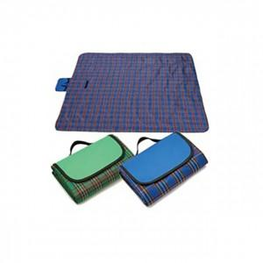

【상세/제작정보】 | *150개이하 별도상담 해주세요 *개별케이스 1000개이상 상담

【인쇄/포장옵션】 | 실크 / 포장불가능

【공급단가】 | 수량 | 100~ | 300~ | 500~ | 1,000~ | 3,000~
*VAT별도 | 단가 | 4,740원 | 4,660원 | 4,540원 | 4,460원 | 4,340원

【상품 URL】 | https://easy1.co.kr:443/src/goods_detail.php?gdno=25848

